記入様式
２０２０年度６月期官庁訪問 申込シート
 |  |  |  |  |  | 黄色塗りの枠内は全て記入必須です

基本情報 |  |  |  |  | 本人確認資料
 |  | 姓 | 名 |  |  | 学生の方は学生証、既卒の方は免許証等の
 | 氏名 |  |  |  |  | 顔写真付き本人確認書類を枠内に添付してください。
 | フリガナ
 | 性別

学籍情報
 | 学校名
 | 学年

連絡先
 | 電話番号はハイフンを入れてください
 | メールアドレスは間違いの無いように十分確認してください
 | 電話番号
 | メールアドレス

公務員試験受験状況
 | 年次
 | 院卒／大卒
 | 区分

初回面接時間帯の希望
 | 都合の悪い時間帯があれば、×に変えてください
 |  | AM | PM(～16時頃） | PM(16時頃～）
 | 1日(月) | ○ | ○ | ○
 | 2日(火) | ○ | ○ | ○

面接を希望する業務分野
 | ３つまで選択可能です

業務分野について ※試験区分との対応に注意してください
（https://www.mlit.go.jp/saiyojoho/introduction/synthesis_tech.html）
(1) 自動車・船舶・航空機・鉄道の安全・環境対策 及び技術開発関係、航空交通システム関係
(2) 鉄道の整備、安全・環境対策及び技術開発関係
(3) 電気通信情報施設関係
(4) 官公庁施設（建築、電気・機械設備）関係
(5) 建設機械・建設ロボット・施工技術、河川・道路管理施設（設備）関係
(6) 住宅・建築・都市計画関係
(7) 港湾整備関係、空港整備関係
(8) 河川整備関係、道路整備関係、下水道整備関係、都市計画関係、 港湾整備関係、空港整備関係、鉄道整備関係
(9) 主に北海道における農業農村整備関係
(10) 土砂災害対策関係
(11) 都市公園整備・緑地保全、都市計画、景観・歴史的まちづくり関係
(12) 国土地理院

記入例
【記載例】２０２０年度６月期官庁訪問 申込シート

基本情報 |  |  |  |  | 本人確認資料
 |  | 姓 | 名 |  |  | 学生の方は学生証、既卒の方は免許証等の
 | 氏名 | 国土 | 太郎 |  |  | 顔写真付き本人確認書類を枠内に添付してください。
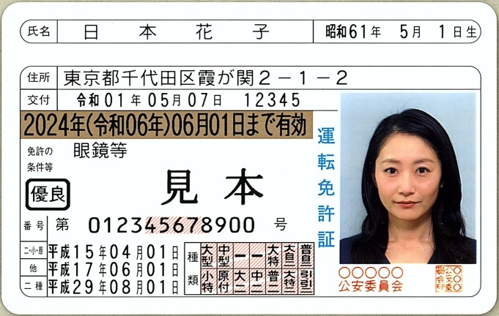
 | フリガナ | コクド | タロウ
 | 性別 | 男

学籍情報
 | 学校名 | 国土交通大学大学院
 | 学年 | M2

連絡先
 | 電話番号はハイフンを入れてください
 | メールアドレスは間違いの無いように十分確認を！
 | 電話番号 | 090-0000-0000
 | メールアドレス | MLIT@mlit.go.jp
 |  |  |  |  |  | ※見本は警察庁HPより
公務員試験受験状況
 | 年次 | 平成30年度
 | 院卒／大卒 | 院卒
 | 区分 | 工学

初回面接時間帯の希望
 | 都合の悪い時間帯があれば、×に変えてください
 |  | AM | PM(～16時頃） | PM(16時頃～）
 | 1日(月) | ○ | ○ | ○
 | 2日(火) | × | ○ | ○

面接を希望する業務分野
 | ３つまで選択可能です
 |  | (7) | (8) | (9)

業務分野について ※試験区分との対応に注意してください
（https://www.mlit.go.jp/saiyojoho/introduction/synthesis_tech.html）
(1) 自動車・船舶・航空機・鉄道の安全・環境対策 及び技術開発関係、航空交通システム関係
(2) 鉄道の整備、安全・環境対策及び技術開発関係
(3) 電気通信情報施設関係
(4) 官公庁施設（建築、電気・機械設備）関係
(5) 建設機械・建設ロボット・施工技術、河川・道路管理施設（設備）関係
(6) 住宅・建築・都市計画関係
(7) 港湾整備関係、空港整備関係
(8) 河川整備関係、道路整備関係、下水道整備関係、都市計画関係、 港湾整備関係、空港整備関係、鉄道整備関係
(9) 主に北海道における農業農村整備関係
(10) 土砂災害対策関係
(11) 都市公園整備・緑地保全、都市計画、景観・歴史的まちづくり関係
(12) 国土地理院

